Zona A
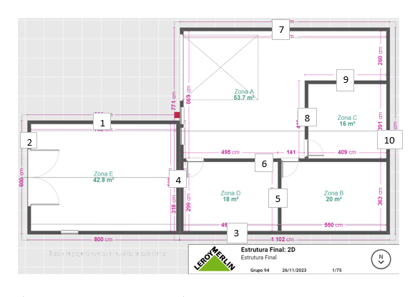
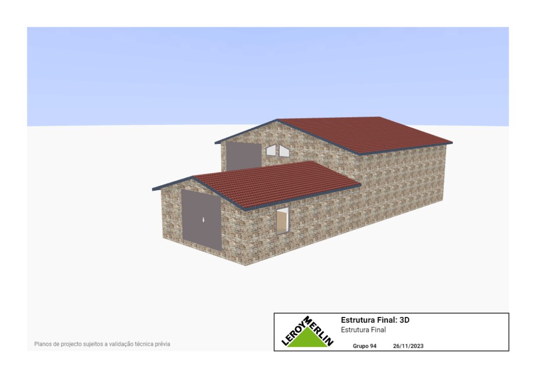
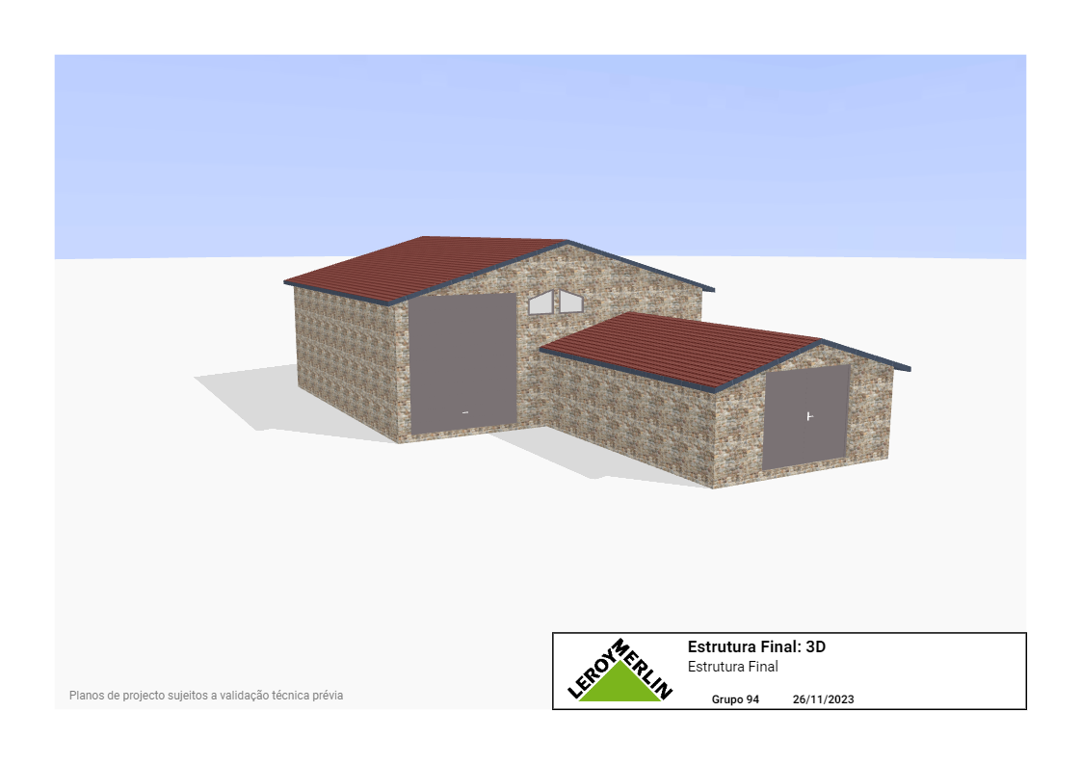

Zona A

Paredes | Espessura (m) | Material | Condutividade térmica (W/m.K) | Área (m^2) | Resistência térmica (m^2. K/W)
4 | 0.1000 | Betão | 1.8 | 12.0784 | 0.0046
 | 0.0500 | Poliuretano | 0.025 | 12.0784 | 0.1656
 | 0.0500 | Pedra Natural | 1.6 | 12.0784 | 0.0026
Total |  |  |  |  | 0.1728
6 | 0.1000 | Tijolos | 0.9 | 20.4400 | 0.0054
 | 0.0500 | Lã de vidro | 0.04 | 20.4400 | 0.0612
 | 0.0500 | PVC | 0.035 | 20.4400 | 0.0699
Total |  |  |  |  | 0.1365
7 | 0.1000 | Betão | 1.8 | 42.5600 | 0.0013
 | 0.0500 | Poliuretano | 0.025 | 42.5600 | 0.0470
 | 0.0500 | Pedra Natural | 1.6 | 42.5600 | 0.0007
Total |  |  |  |  | 0.0490
8 | 0.1000 | Tijolos | 0.9 | 13.9000 | 0.0080
 | 0.0500 | Lã de vidro | 0.04 | 13.9000 | 0.0899
 | 0.0500 | PVC | 0.035 | 13.9000 | 0.1028
Total |  |  |  |  | 0.2007
9 | 0.1000 | Tijolos | 0.9 | 17.1200 | 0.0065
 | 0.0500 | Lã de vidro | 0.04 | 17.1200 | 0.0730
 | 0.0500 | PVC | 0.035 | 17.1200 | 0.0834
Total |  |  |  |  | 0.1629
10 | 0.1000 | Betão | 1.8 | 10.4000 | 0.0053
 | 0.0500 | Poliuretano | 0.025 | 10.4000 | 0.1923
 | 0.0500 | Pedra Natural | 1.6 | 10.4000 | 0.0030
Total |  |  |  |  | 0.2007

Portas | Espessura (m) | Material | Condutividade térmica (W/m.K) | Área (m^2) | Resistência térmica (m^2. K/W)
Interiores | 0.0500 | Madeira | 0.14 | 2.0500 | 0.1742
Total |  |  |  |  | 0.1742
Garagem | 0.0750 | Aço | 52 | 14.0000 | 0.0001
 | 0.0250 | Cortiça | 0.04 | 14.0000 | 0.0446
Total |  |  |  |  | 0.0447

Janelas | Espessura (m) | Material | Condutividade térmica (W/m.K) | Área (m^2) | Resistência térmica (m^2. K/W)
Em trapézio | 0.0014 | Vidro Duplo | 0.8 | 0.5850 | 0.0030
 | 0.0500 | Caixilhos de alumínio | 204 | 0.0966 | 0.0025
Total |  |  |  |  | 0.0055

Telhados | Espessura (m) | Material | Condutividade térmica (W/m.K) | Área (m^2) | Resistência térmica (m^2. K/W)
Telhado na Zona | 0.0300 | Telhas de Barro | 1.2 | 53.6900 | 0.0005
Total |  |  |  |  | 0.0005

 | Temperatura (º C)
Temperatura ambiente | 20
Zona A | 15
Zona B | -5
Zona C | 0
Zona D | 7
Zona E | 15

 | Diferença de temperaturas | Quantidada de calor (J por unidade de tempo) | Energia (J por h) | Potência térmica (W)
Parede 4 com Porta de Garagem e duas Janelas | 5 | 1949.4256
Parede 6 com duas portas interiores | -8 | -0.6042
Parede 7 | 5 | 101.9740
Parede 8 com uma porta interior | -15 | -2.5250
Parede 9 | -7 | -42.9583
Parede 10 | 5 | 24.9185
Telhado | 5 | 10738.0000
Total - zona A |  | 12768.2307 | 45965630.48 | 12768.2307

